Лист2
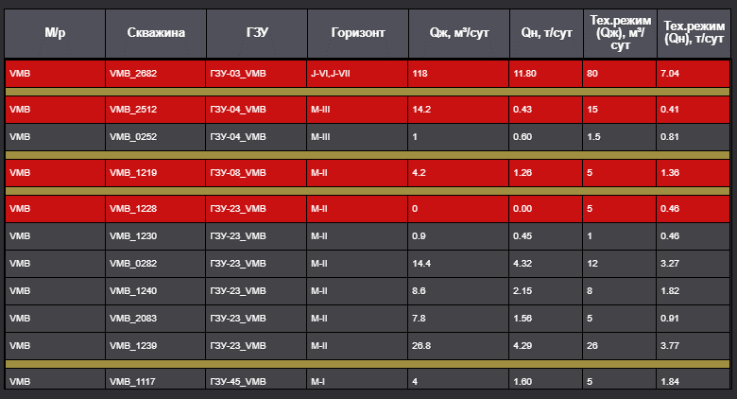
 | Логика по рекомендации увеличения отбора жидкости на скважинах

1 | VMB_1228 остановлена
2 | Определена группа сквавжин где потенциально можно увеличить отбор
3 | проверка ТПН на этих скважинах, не превышет ли последний замер по скважине ТПН - необходимо брать только те скважины у которых есть потенциал, т.е. замеры ниже чем ТПН
4 | Проверка Динамического уровня на этих скважинах и глубина спуска насоса. Для ШГН: Нсн - Ндин не должно быть меньше 100 Для ЭВН: Нсн - Ндин не должно быть меньше 10
5 | Скважины которые соответствуют критериям отбора, должна быть выделины в группе скважин одного горизонта в системе визуализации
6 | по выделенным скважинам предложить увеличить отбор на N объем жидкости пропорционально, кторый не превышает тех.режим объема жидкочти остановленной скважины, с целью сохранения энергии пласта
7 | Добавить колонку в таблице по предлогаемому объему жидкости, на который нужно увеличить объем на выделенных скважинах
8 | Добавить колонку в таблице по расчетным параметрам скорости СК/ротора для достижения необходимого объема добычи на предлагаемой скважине.

